graph
P&L
 | P & L | P&L action | P&L Leg 1 | P&L Leg 2 | P&L Leg 3 | P&L Leg 4 | P&L Leg 5 | P&L Leg 6 | P&L Leg 7 | P&L Leg 8 | P&L Leg 9 | P&L Leg 10
400 | 19000 | 0 | 19000 | 0 | 0 | 0 | 0 | 0 | 0 | 0 | 0 | 0
400.3 | 18700 | 0 | 18700 | 0 | 0 | 0 | 0 | 0 | 0 | 0 | 0 | 0
400.6 | 18400 | 0 | 18400 | 0 | 0 | 0 | 0 | 0 | 0 | 0 | 0 | 0
400.9 | 18100 | 0 | 18100 | 0 | 0 | 0 | 0 | 0 | 0 | 0 | 0 | 0
401.2 | 17800 | 0 | 17800 | 0 | 0 | 0 | 0 | 0 | 0 | 0 | 0 | 0
401.5 | 17500 | 0 | 17500 | 0 | 0 | 0 | 0 | 0 | 0 | 0 | 0 | 0
401.8 | 17200 | 0 | 17200 | 0 | 0 | 0 | 0 | 0 | 0 | 0 | 0 | 0
402.1 | 16900 | 0 | 16900 | 0 | 0 | 0 | 0 | 0 | 0 | 0 | 0 | 0
402.4 | 16600 | 0 | 16600 | 0 | 0 | 0 | 0 | 0 | 0 | 0 | 0 | 0
402.7 | 16300 | 0 | 16300 | 0 | 0 | 0 | 0 | 0 | 0 | 0 | 0 | 0
403 | 16000 | 0 | 16000 | 0 | 0 | 0 | 0 | 0 | 0 | 0 | 0 | 0
403.3 | 15700 | 0 | 15700 | 0 | 0 | 0 | 0 | 0 | 0 | 0 | 0 | 0
403.6 | 15400 | 0 | 15400 | 0 | 0 | 0 | 0 | 0 | 0 | 0 | 0 | 0
403.9 | 15100 | 0 | 15100 | 0 | 0 | 0 | 0 | 0 | 0 | 0 | 0 | 0
404.2 | 14800 | 0 | 14800 | 0 | 0 | 0 | 0 | 0 | 0 | 0 | 0 | 0
404.5 | 14500 | 0 | 14500 | 0 | 0 | 0 | 0 | 0 | 0 | 0 | 0 | 0
404.8 | 14200 | 0 | 14200 | 0 | 0 | 0 | 0 | 0 | 0 | 0 | 0 | 0
405.1 | 13900 | 0 | 13900 | 0 | 0 | 0 | 0 | 0 | 0 | 0 | 0 | 0
405.4 | 13600 | 0 | 13600 | 0 | 0 | 0 | 0 | 0 | 0 | 0 | 0 | 0
405.7 | 13300 | 0 | 13300 | 0 | 0 | 0 | 0 | 0 | 0 | 0 | 0 | 0
406 | 13000 | 0 | 13000 | 0 | 0 | 0 | 0 | 0 | 0 | 0 | 0 | 0
406.3 | 12700 | 0 | 12700 | 0 | 0 | 0 | 0 | 0 | 0 | 0 | 0 | 0
406.6 | 12400 | 0 | 12400 | 0 | 0 | 0 | 0 | 0 | 0 | 0 | 0 | 0
406.9 | 12100 | 0 | 12100 | 0 | 0 | 0 | 0 | 0 | 0 | 0 | 0 | 0
407.2 | 11800 | 0 | 11800 | 0 | 0 | 0 | 0 | 0 | 0 | 0 | 0 | 0
407.5 | 11500 | 0 | 11500 | 0 | 0 | 0 | 0 | 0 | 0 | 0 | 0 | 0
407.8 | 11200 | 0 | 11200 | 0 | 0 | 0 | 0 | 0 | 0 | 0 | 0 | 0
408.1 | 10900 | 0 | 10900 | 0 | 0 | 0 | 0 | 0 | 0 | 0 | 0 | 0
408.4 | 10600 | 0 | 10600 | 0 | 0 | 0 | 0 | 0 | 0 | 0 | 0 | 0
408.7 | 10300 | 0 | 10300 | 0 | 0 | 0 | 0 | 0 | 0 | 0 | 0 | 0
409 | 10000 | 0 | 10000 | 0 | 0 | 0 | 0 | 0 | 0 | 0 | 0 | 0
409.3 | 9700 | 0 | 9700 | 0 | 0 | 0 | 0 | 0 | 0 | 0 | 0 | 0
409.6 | 9400 | 0 | 9400 | 0 | 0 | 0 | 0 | 0 | 0 | 0 | 0 | 0
409.9 | 9100 | 0 | 9100 | 0 | 0 | 0 | 0 | 0 | 0 | 0 | 0 | 0
410.2 | 8800 | 0 | 8800 | 0 | 0 | 0 | 0 | 0 | 0 | 0 | 0 | 0
410.5 | 8500 | 0 | 8500 | 0 | 0 | 0 | 0 | 0 | 0 | 0 | 0 | 0
410.8 | 8200 | 0 | 8200 | 0 | 0 | 0 | 0 | 0 | 0 | 0 | 0 | 0
411.1 | 7900 | 0 | 7900 | 0 | 0 | 0 | 0 | 0 | 0 | 0 | 0 | 0
411.4 | 7600 | 0 | 7600 | 0 | 0 | 0 | 0 | 0 | 0 | 0 | 0 | 0
411.7 | 7300 | 0 | 7300 | 0 | 0 | 0 | 0 | 0 | 0 | 0 | 0 | 0
412 | 7000 | 0 | 7000 | 0 | 0 | 0 | 0 | 0 | 0 | 0 | 0 | 0
412.3 | 6700 | 0 | 6700 | 0 | 0 | 0 | 0 | 0 | 0 | 0 | 0 | 0
412.6 | 6400 | 0 | 6400 | 0 | 0 | 0 | 0 | 0 | 0 | 0 | 0 | 0
412.9 | 6100 | 0 | 6100 | 0 | 0 | 0 | 0 | 0 | 0 | 0 | 0 | 0
413.2 | 5800 | 0 | 5800 | 0 | 0 | 0 | 0 | 0 | 0 | 0 | 0 | 0
413.5 | 5500 | 0 | 5500 | 0 | 0 | 0 | 0 | 0 | 0 | 0 | 0 | 0
413.8 | 5200 | 0 | 5200 | 0 | 0 | 0 | 0 | 0 | 0 | 0 | 0 | 0
414.1 | 4900 | 0 | 4900 | 0 | 0 | 0 | 0 | 0 | 0 | 0 | 0 | 0
414.4 | 4600 | 0 | 4600 | 0 | 0 | 0 | 0 | 0 | 0 | 0 | 0 | 0
414.7 | 4300 | 0 | 4300 | 0 | 0 | 0 | 0 | 0 | 0 | 0 | 0 | 0
...

400 | 430

calculs
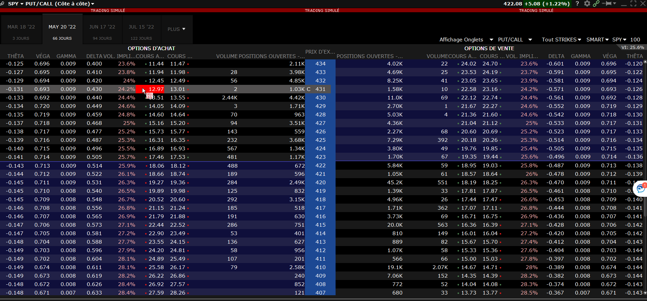
 |  | MAX LOSS | PROFIT
 |  | 1000 | 1000
 |  |  |  |  |  |  | PUT VALUE
 |  | PAIR VALUE |  |  |  |  | Strike | 423 | Intrinsic V | Extr Value
 |  | Bid | Ask | Mid | Spread |  | Position | 9 | 6.84 | -2.07
 |  | 9.05 | 9.41 | 9.23 | 3.90% |  | Prix | 4.77
 |  |  |  |  |  |  |  |  |  |  |  | Achat | Vente | Spread | Pt | Delta | Position
 |  | IV | 33.20% | 2.09% |  |  |  |  |  |  | Put | 421 | 411 | -10 | -200 | -0.228 | 8.7719298246
 |  | Spot | 416.16 | 407.45 | 424.86 |  |  |  |  |  | Call | 411 | 421 | 10 | 200 | -0.27 | -7.4074074074
 |  | Position | 9 | Commission
 | 1000 | Incrément | 1.1111111111 | 6.66 |  |  | CALL VALUE |  | Intrinsic V | Extr Value |  |  | 421 | 411
 |  | Ordre | 4.77 |  |  |  | Strike | 423 | 0 | 4.77 |  | Put Price | 9.925 | 5.03 | 4.895
 |  |  |  |  |  |  | Position | 9 |  |  |  | Put Delta | -0.631 | -0.403 | -0.228
VENTE |  |  |  | ACHAT |  |  | Prix | 4.77 |  |  |  | Call Price | 3.82 | 9.75 | -5.93
Total |  | -4286.34 |  | Total |  | 4299.66 |  |  |  |  |  | Call Delta | 0.376 | 0.646 | -0.27
STP | Gain moyen | LMT |  | STP | Coût moyen | LMT
-5.873 | -4.7626 | -3.651 |  | 3.666 | 4.7774 | 5.888

